상품제안서
스마트포인터 3in1 레이저포인터 SP-R1 | 상품코드: S45013

 |  |  |  |  |  |  | 02-713-8555 | www.synergygift.co.kr
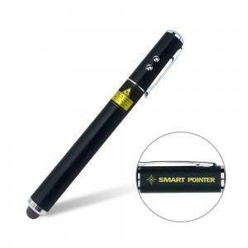 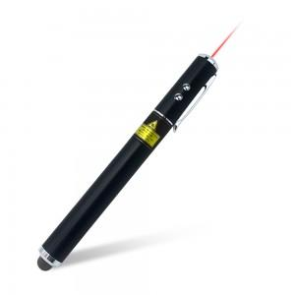 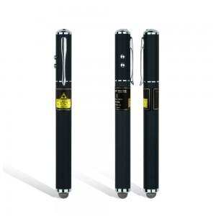

【상세/제작정보】 | <span style="font-size: 12pt;">성공적인 프리젠테이션을 위해 사용하는 레이저포인터 입니다.</span><br><span style="font-size: 12pt;">기능: 레이저포인터+정전식 터치펜+LED 플래시,AAA 배터리 사용</span><br>

【인쇄/포장옵션】 | 레이저 / 포장지포장

【공급단가】 | 수량 | 30~ | 100~ | 300~ | 500~ | 1,000~
*VAT별도 | 단가 | 9,850원 | 9,240원 | 8,840원 | 8,640원 | 8,490원

【상품 URL】 | https://www.synergygift.co.kr:443/src/goods_detail.php?gdno=45013

